Copertina


 | Unadjusted Use Case Points (UUCP) estimation

Progetto | GARA FIPAV

Cliente | FIPAV

Versione | 2.0

Data | 2025-10-27

Redatto da

Approvato da

UUCP
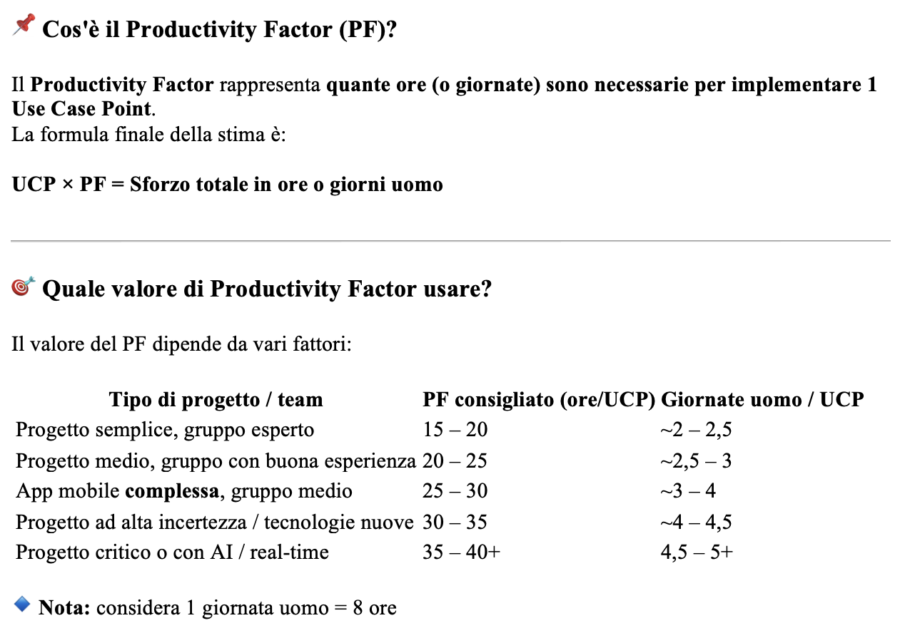
Use Case Type | Description | Weight | Number of Use Case | Results
Simple | A simple user interface and touches only a single database entity; its success scenario has 3 steps or less; its implementation involves less than 5 classes. | 5 | 11 | 55
Avarage | More interface design and touches 2 or more database entities; between 4 to 7 steps; its implementation involves between 5 to 10 classes. | 10 | 34 | 340
Complex | Involves a complex user interface or’ processing and touches 3 or more database entities; over seven steps; its implementation involves more than 10 classes. | 15 | 9 | 135
 | Totals |  |  | 530

Actor type | Description | Weight | Number of Actor | Results
Simple | The Actor represents another system with a defined API | 1 | 3 | 3
Avarage | The Actor represents another system interacting through a protocol, like TCP/IP | 2 | 0 | 0
Complex | The Actor is a person interacting via an interface | 3 | 1 | 3
 | Totals |  |  | 6

 | Unadjusted Use Case Point | 536.00
 | Productivity Factor (n.ore stimate per sviluppare 1 Use Case Point) | 20.00
 | Use Case Point | 6,273.34
 | GG/UU | 784.17

